2021_11_data
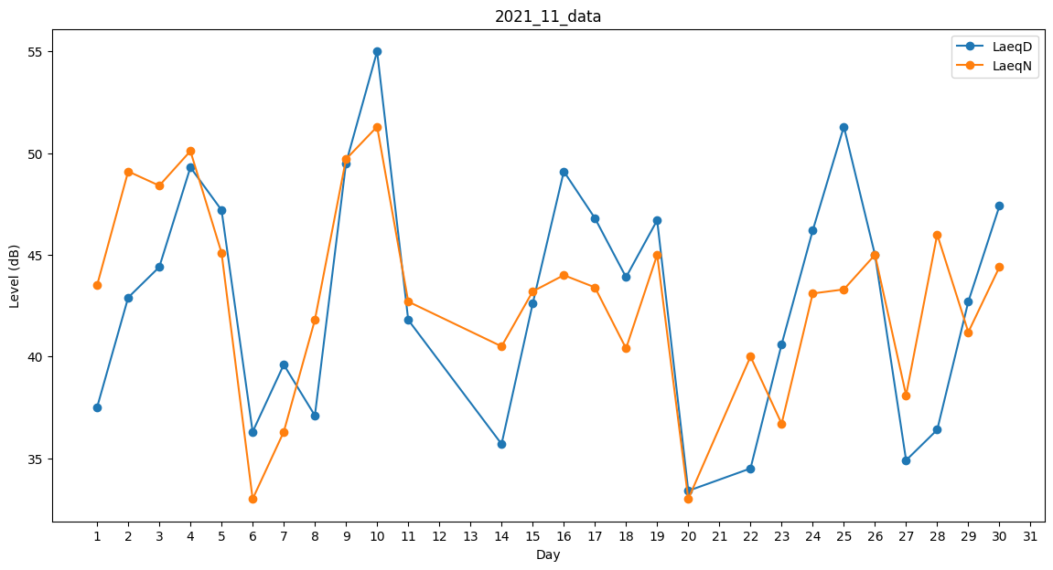
Day | LaeqD | LaeqN
1 | 37.5 | 43.5
2 | 42.9 | 49.1
3 | 44.4 | 48.4
4 | 49.3 | 50.1
5 | 47.2 | 45.1
6 | 36.3 | 33
7 | 39.6 | 36.3
8 | 37.1 | 41.8
9 | 49.5 | 49.7
10 | 55 | 51.3
11 | 41.8 | 42.7
12 | 0 | 36.7
13 | 0 | 0
14 | 35.7 | 40.5
15 | 42.6 | 43.2
16 | 49.1 | 44
17 | 46.8 | 43.4
18 | 43.9 | 40.4
19 | 46.7 | 45
20 | 33.4 | 33
21 | 0 | 34
22 | 34.5 | 40
23 | 40.6 | 36.7
24 | 46.2 | 43.1
25 | 51.3 | 43.3
26 | 45 | 45
27 | 34.9 | 38.1
28 | 36.4 | 46
29 | 42.7 | 41.2
30 | 47.4 | 44.4

